상품제안서
프랑캣 야외용 매트-돗자리 (신) | 상품코드: F25751

 |  |  |  |  |  |  | 02-412-0044 | www.easy1.co.kr
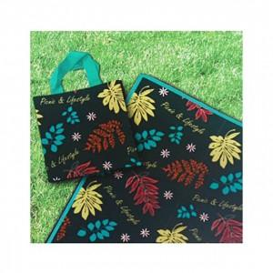

【상세/제작정보】 | 인쇄및 스티커 별도 문의. 선물포장 자세한 내용은 문의!

【인쇄/포장옵션】 | / 포장불가능

【공급단가】 | 수량 | 100~ | 300~ | 500~ | 1,000~ | 3,000~
*VAT별도 | 단가 | 5,410원 | 5,320원 | 5,180원 | 5,090원 | 4,960원

【상품 URL】 | https://dev.easy1.co.kr:443/src/goods_detail.php?gdno=25751

